民生委員（児童委員）相談・支援件数
 | 86. 民生委員（児童委員）相談・支援件数（人口１万人当たり）

 | 時点 2021(R3)年度（毎年） |  |  |  |  |  |  | 平 均 値 |  |  |  | 333
 | 単位 件，件 |  |  |  |  |  |  | 標準偏差 |  |  |  | 291
 | 市町村名 | 指標 | 順位 |  | 相談･支援件数 |  | 市町村名 | 指標 | 順位 |  | 相談･支援件数

 | 千葉県 | 241 |  | － |  | 151,551 | 八街市 | 225 |  | 32 |  | 1,510
 | 千葉市 | 277 |  | 25 |  | 27,065 | 印西市 | 121 |  | 48 |  | 1,246
 | 銚子市 | 440 |  | 12 |  | 2,541 | 白井市 | 259 |  | 27 |  | 1,615
 | 市川市 | 122 |  | 47 |  | 6,039 | 富里市 | 285 |  | 24 |  | 1,411
 | 船橋市 | 224 |  | 33 |  | 14,431 | 南房総市 | 662 |  | 4 |  | 2,342
 | 館山市 | 494 |  | 9 |  | 2,209 | 匝瑳市 | 169 |  | 42 |  | 585
 | 木更津市 | 209 |  | 35 |  | 2,838 | 香取市 | 378 |  | 16 |  | 2,711
 | 松戸市 | 200 |  | 37 |  | 9,978 | 山武市 | 366 |  | 17 |  | 1,759
 | 野田市 | 202 |  | 36 |  | 3,074 | いすみ市 | 473 |  | 10 |  | 1,668
 | 茂原市 | 297 |  | 21 |  | 2,568 | 大網白里市 | 196 |  | 38 |  | 942
 | 成田市 | 252 |  | 28 |  | 3,334 | 酒々井町 | 612 |  | 6 |  | 1,259
 | 佐倉市 | 503 |  | 8 |  | 8,454 | 栄町 | 328 |  | 18 |  | 654
 | 東金市 | 291 |  | 23 |  | 1,681 | 神崎町 | 866 |  | 2 |  | 498
 | 旭市 | 168 |  | 43 |  | 1,066 | 多古町 | 240 |  | 30 |  | 327
 | 習志野市 | 132 |  | 46 |  | 2,325 | 東庄町 | 76 |  | 52 |  | 100
 | 柏市 | 154 |  | 45 |  | 6,601 | 九十九里町 | 114 |  | 50 |  | 165
 | 勝浦市 | 384 |  | 15 |  | 638 | 芝山町 | 215 |  | 34 |  | 151
 | 市原市 | 261 |  | 26 |  | 7,013 | 横芝光町 | 240 |  | 30 |  | 527
 | 流山市 | 454 |  | 11 |  | 9,164 | 一宮町 | 245 |  | 29 |  | 290
 | 八千代市 | 185 |  | 40 |  | 3,711 | 睦沢町 | 192 |  | 39 |  | 129
 | 我孫子市 | 174 |  | 41 |  | 2,265 | 長生村 | 295 |  | 22 |  | 403
 | 鴨川市 | 630 |  | 5 |  | 2,007 | 白子町 | 61 |  | 54 |  | 62
 | 鎌ケ谷市 | 75 |  | 53 |  | 827 | 長柄町 | 591 |  | 7 |  | 393
 | 君津市 | 317 |  | 20 |  | 2,589 | 長南町 | 413 |  | 13 |  | 296
 | 富津市 | 399 |  | 14 |  | 1,677 | 大多喜町 | 328 |  | 18 |  | 287
 | 浦安市 | 118 |  | 49 |  | 2,006 | 御宿町 | 824 |  | 3 |  | 560
 | 四街道市 | 156 |  | 44 |  | 1,469 | 鋸南町 | 1,992 |  | 1 |  | 1,369
 | 袖ケ浦市 | 113 |  | 51 |  | 722

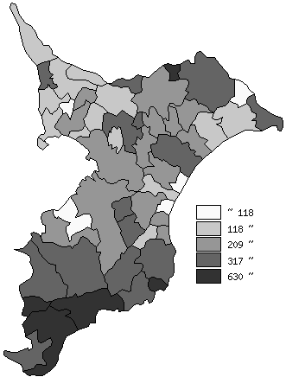
 | 千葉県の推移
 | 相談･支援件数（右軸） | 指標
平成29年度 | 186890 | 299
平成30年度 | 185819 | 297
令和元年度 | 173585 | 277
令和2年度 | 138418 | 220
令和3年度 | 151551 | 241

《備 考》 ・資料出所 健康福祉指導課 ・算出方法 相談・支援件数÷常住人口（R3.4.1）

